Выработка
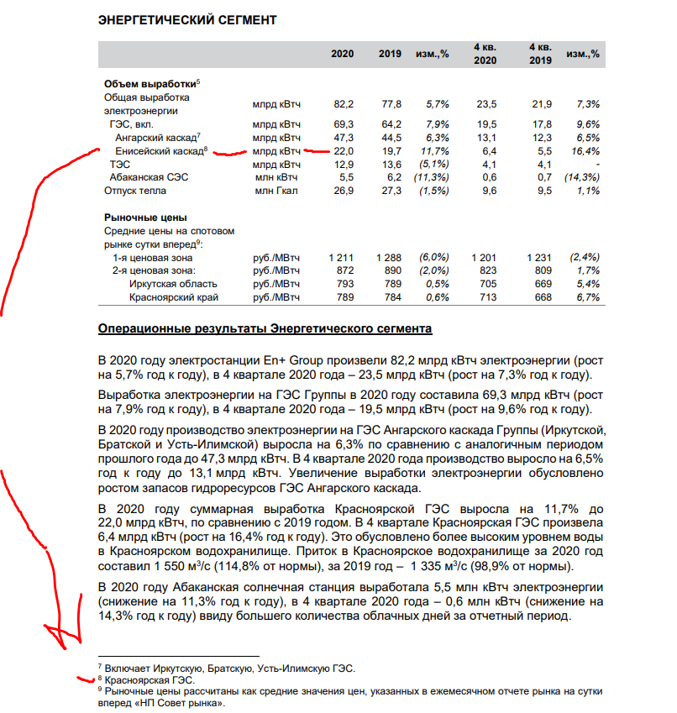
№ | Город | Производитель | Тип | Объем (квт/ч) | Себестоимость | Стоимость продажи
1 | Омск | Омский НПЗ |  |  |  |  | Омский НПЗ
2 | Москва | Московский НПЗ |  |  |  |  | Московский НПЗ
3 | Тобольск | Тобольский завод СИБУРа |  |  |  |  | Тобольский завод СИБУРа
4 | Красноярск | Крансоярская ГЭС | электроэнергия | 22,0 млрд за 2020г. | 3.74 | 26.62 | Крансоярская ГЭС
5 | Ленинградская область, Сосновый Бор, | Сосновоборская АЭС | электроэнергия | 27,89 млрд за 2020г. | 16.734 | 91.2003 | Сосновоборская АЭС
6 | Сургут | Сургутская грэс2 | электроэнергия | 27,097 млрд за 2020г. | 27.097 | 21.13566 | Сургутская грэс2

